关系图
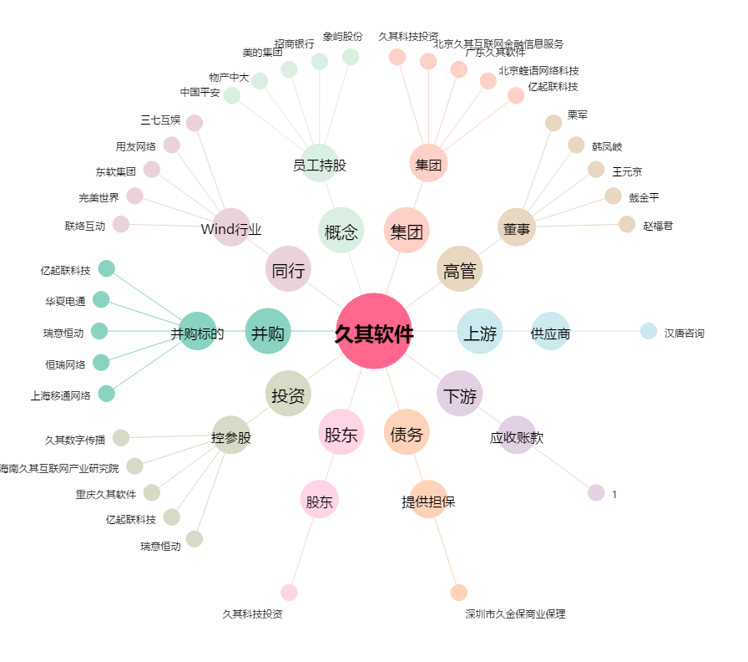
久其软件[002279.SZ] - 关系概览图

